Среднегрузовые
Компания МТК
ПРАЙС на стеллажи грузовые серии СГ

 |  | 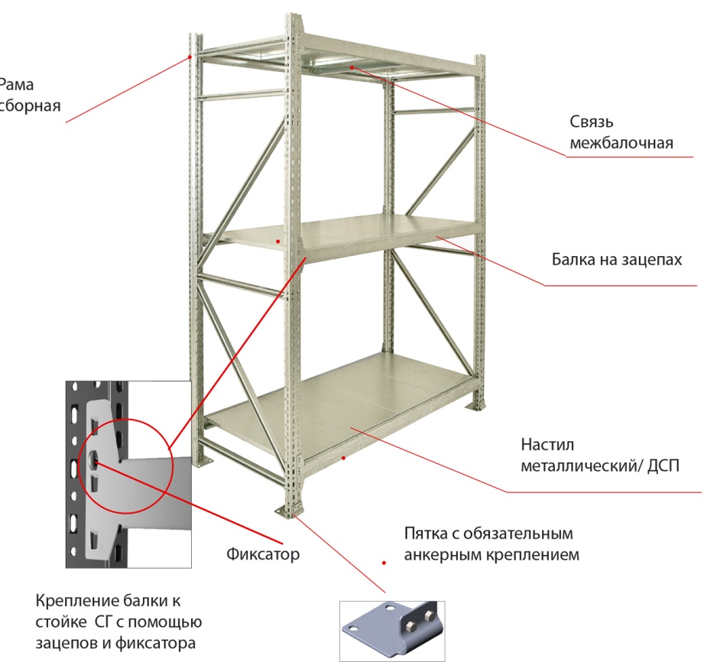

 |  |  |  | от 28.08.2017
рама СГ ПРОФИ оцинкованная
тип | цвет |  | комплектация | цена, руб | вес, кг
1500х400 | цинк |  | Рама разборная. Укомплектована пятками (с комплектом крепежа). Без анкеров. | 847 | 6.15
1500х500 | цинк |  |  | 875 | 6.40
1500х600 | цинк |  |  | 900 | 6.66
1500х700 | цинк |  |  | 926 | 6.93
1500х800 | цинк |  |  | 952 | 7.20
1500х1000 | цинк |  |  | 1,008 | 7.74
2000х400 | цинк |  |  | 1,100 | 8.13
2000х500 | цинк |  |  | 1,132 | 8.42
2000х600 | цинк |  |  | 1,161 | 8.72
2000х700 | цинк |  |  | 1,192 | 9.03
2000х800 | цинк |  |  | 1,223 | 9.35
2000х1000 | цинк |  |  | 1,290 | 10.01
2500х400 | цинк |  |  | 1,399 | 10.41
2500х500 | цинк |  |  | 1,443 | 10.81
2500х600 | цинк |  |  | 1,483 | 11.23
2500х700 | цинк |  |  | 1,526 | 11.66
2500х800 | цинк |  |  | 1,569 | 12.11
2500х1000 | цинк |  |  | 1,662 | 13.02
3000х400 | цинк |  |  | 1,625 | 12.10
3000х500 | цинк |  |  | 1,677 | 12.57
3000х600 | цинк |  |  | 1,724 | 13.06
3000х700 | цинк |  |  | 1,774 | 13.57
3000х800 | цинк |  |  | 1,824 | 14.08
3000х1000 | цинк |  |  | 1,932 | 15.15
рама СГ оцинкованная
тип | цвет |  | комплектация | цена, руб | вес, кг
3500х400 | цинк |  | Рама разборная. Укомплектована пятками (с комплектом крепежа). Без анкеров. | 2,196 | 16.50
3500х500 | цинк |  |  | 2,252 | 17.00
3500х600 | цинк |  |  | 2,303 | 17.54
3500х700 | цинк |  |  | 2,358 | 18.09
3500х800 | цинк |  |  | 2,413 | 18.66
3500х1000 | цинк |  |  | 2,532 | 19.83
4000х400 | цинк |  |  | 2,539 | 19.13
4000х500 | цинк |  |  | 2,607 | 19.74
4000х600 | цинк |  |  | 2,669 | 20.39
4000х700 | цинк |  |  | 2,736 | 21.06
4000х800 | цинк |  |  | 2,803 | 21.75
4000х1000 | цинк |  |  | 2,948 | 23.19
4500х400 | цинк |  |  | 2,809 | 21.16
4500х500 | цинк |  |  | 2,885 | 21.85
4500х600 | цинк |  |  | 2,954 | 22.57
4500х700 | цинк |  |  | 3,028 | 23.31
4500х800 | цинк |  |  | 3,102 | 24.08
4500х1000 | цинк |  |  | 3,262 | 25.66
5000х400 | цинк |  |  | 3,110 | 23.49
5000х500 | цинк |  |  | 3,190 | 24.21
5000х600 | цинк |  |  | 3,263 | 24.97
5000х700 | цинк |  |  | 3,342 | 25.76
5000х800 | цинк |  |  | 3,421 | 26.58
5000х1000 | цинк |  |  | 3,592 | 28.27
Ярус СГ ПРОФИ с металлическим настилом(оцинк)
тип | цвет | * нагрузка на уровень, кг | комплектация | цена, руб | вес, кг
1200х400 | цинк | 350 | 2 балки 1200, 4 полки. 400х300, 1 связь 400 | 1,043 | 6.56
1200х500 | цинк | 350 | 2 балки 1200, 4 полки. 500х300, 1 связь 500 | 1,189 | 7.42
1200х600 | цинк | 350 | 2 балки 1200, 4 полки. 600х300, 1 связь 600 | 1,339 | 8.25
1200х700 | цинк | 350 | 2 балки 1200, 4 полки. 700х300, 1 связь 700 | 1,485 | 9.09
1200х800 | цинк | 350 | 2 балки 1200, 4 полки. 800х300, 1 связь 800 | 1,627 | 9.92
1200х1000 | цинк | 350 | 2 балки 1200, 4 полки. 1000х300, 1 связь 1000 | 1,923 | 11.62
1500х400 | цинк | 350 | 2 балки 1500, 5 полок 400х300, 1 связь 400 | 1,284 | 8.09
1500х500 | цинк | 350 | 2 балки 1500, 5 полок 500х300, 1 связь 500 | 1,464 | 9.15
1500х600 | цинк | 350 | 2 балки 1500, 5 полок 600х300, 1 связь 600 | 1,649 | 10.17
1500х700 | цинк | 350 | 2 балки 1500, 5 полок 700х300, 1 связь 700 | 1,829 | 11.20
1500х800 | цинк | 350 | 2 балки 1500, 5 полок 800х300, 1 связь 800 | 2,004 | 12.22
1500х1000 | цинк | 350 | 2 балки 1500, 5 полок 1000х300, 1 связь 1000 | 2,369 | 14.31
1800х400 | цинк | 300 | 2 балки 1800, 6 полок 400х300, 2 связи 400 | 1,566 | 9.91
1800х500 | цинк | 300 | 2 балки 1800, 6 полок 500х300, 2 связи 500 | 1,790 | 11.24
1800х600 | цинк | 300 | 2 балки 1800, 6 полок 600х300, 2 связи 600 | 2,020 | 12.53
1800х700 | цинк | 300 | 2 балки 1800, 6 полок 700х300, 2 связи 700 | 2,244 | 13.81
1800х800 | цинк | 300 | 2 балки 1800, 6 полок 800х300, 2 связи 800 | 2,462 | 15.10
1800х1000 | цинк | 300 | 2 балки 1800, 6 полок 1000х300, 2 связи 1000 | 2,916 | 17.72
2100х400 | цинк | 250 | 2 балки 2100, 7 полок 400х300, 2 связи 400 | 1,807 | 11.42
2100х500 | цинк | 250 | 2 балки 2100, 7 полок 500х300, 2 связи 500 | 2,065 | 12.95
2100х600 | цинк | 250 | 2 балки 2100, 7 полок 600х300, 2 связи 600 | 2,330 | 14.43
2100х700 | цинк | 250 | 2 балки 2100, 7 полок 700х300, 2 связи 700 | 2,588 | 15.90
2100х800 | цинк | 250 | 2 балки 2100, 7 полок 800х300, 2 связи 800 | 2,839 | 17.38
2100х1000 | цинк | 250 | 2 балки 2100, 7 полок 1000х300, 2 связи 1000 | 3,362 | 20.39
2400х400 | цинк | 200 | 2 балки 2400, 8 полок 400х300, 2 связи 400 | 2,048 | 12.95
2400х500 | цинк | 200 | 2 балки 2400, 8 полок 500х300, 2 связи 500 | 2,340 | 14.68
2400х600 | цинк | 200 | 2 балки 2400, 8 полок 600х300, 2 связи 600 | 2,640 | 16.35
2400х700 | цинк | 200 | 2 балки 2400, 8 полок 700х300, 2 связи 700 | 2,932 | 18.01
2400х800 | цинк | 200 | 2 балки 2400, 8 полок 800х300, 2 связи 800 | 3,216 | 19.68
2400х1000 | цинк | 200 | 2 балки 2400, 8 полок 1000х300, 2 связи 1000 | 3,808 | 23.08
Ярус СГ ПРОФИ с настилом из ДСП
тип | цвет | * нагрузка на уровень, кг | комплектация | цена, руб | вес, кг
1200х400 |  | 350 | 2 балки 1200, настил ДСП 1200х400, 2 связи 400 | 724 | 9.52
1200х500 |  | 350 | 2 балки 1200, настил ДСП 1200х500, 2 связи 500 | 784 | 11.06
1200х600 |  | 350 | 2 балки 1200, настил ДСП 1200х600, 2 связи 600 | 845 | 12.61
1200х700 |  | 350 | 2 балки 1200, настил ДСП 1200х700, 2 связи 700 | 906 | 14.15
1200х800 |  | 350 | 2 балки 1200, настил ДСП 1200х800, 2 связи 800 | 967 | 15.70
1200х1000 |  | 350 | 2 балки 1200, настил ДСП 1200х1000, 2 связи 1000 | 1,088 | 18.79
1500х400 |  | 350 | 2 балки 1500, настил ДСП 1500х400, 2 связи 400 | 874 | 11.72
1500х500 |  | 350 | 2 балки 1500, настил ДСП 1500х500, 2 связи 500 | 945 | 13.61
1500х600 |  | 350 | 2 балки 1500, настил ДСП 1500х600, 2 связи 600 | 1,016 | 15.51
1500х700 |  | 350 | 2 балки 1500, настил ДСП 1500х700, 2 связи 700 | 1,087 | 17.40
1500х800 |  | 350 | 2 балки 1500, настил ДСП 1500х800, 2 связи 800 | 1,158 | 19.30
1500х1000 |  | 350 | 2 балки 1500, настил ДСП 1500х1000, 2 связи 1000 | 1,300 | 23.09
1800х400 |  | 300 | 2 балки 1800, настил ДСП 1800х400, 2 связи 400 | 1,025 | 13.92
1800х500 |  | 300 | 2 балки 1800, настил ДСП 1800х500, 2 связи 500 | 1,106 | 16.17
1800х600 |  | 300 | 2 балки 1800, настил ДСП 1800х600, 2 связи 600 | 1,188 | 18.41
1800х700 |  | 300 | 2 балки 1800, настил ДСП 1800х700, 2 связи 700 | 1,269 | 20.66
1800х800 |  | 300 | 2 балки 1800, настил ДСП 1800х800, 2 связи 800 | 1,350 | 22.90
1800х1000 |  | 300 | 2 балки 1800, настил ДСП 1800х1000, 2 связи 1000 | 1,512 | 27.39
2100х400 |  | 250 | 2 балки 2100, настил ДСП 2100х400, 2 связи 400 | 1,176 | 16.10
2100х500 |  | 250 | 2 балки 2100, настил ДСП 2100х500, 2 связи 500 | 1,267 | 18.70
2100х600 |  | 250 | 2 балки 2100, настил ДСП 2100х600, 2 связи 600 | 1,359 | 21.29
2100х700 |  | 250 | 2 балки 2100, настил ДСП 2100х700, 2 связи 700 | 1,450 | 23.89
2100х800 |  | 250 | 2 балки 2100, настил ДСП 2100х800, 2 связи 800 | 1,542 | 26.48
2100х1000 |  | 250 | 2 балки 2100, настил ДСП 2100х1000, 2 связи 1000 | 1,724 | 31.67
2400х400 |  | 200 | 2 балки 2400, настил ДСП 2400х400, 2 связи 400 | 1,327 | 18.30
2400х500 |  | 200 | 2 балки 2400, настил ДСП 2400х500, 2 связи 500 | 1,428 | 21.25
2400х600 |  | 200 | 2 балки 2400, настил ДСП 2400х600, 3 связи 600 | 1,591 | 24.62
2400х700 |  | 200 | 2 балки 2400, настил ДСП 2400х700, 3 связи 700 | 1,703 | 27.64
2400х800 |  | 200 | 2 балки 2400, настил ДСП 2400х800, 3 связи 800 | 1,814 | 30.66
2400х1000 |  | 200 | 2 балки 2400, настил ДСП 2100х1000, 3 связи 1000 | 2,037 | 36.69
Ярус СГ с металлическим настилом(оцинк)
тип | цвет | * нагрузка на уровень, кг | комплектация | цена, руб | вес, кг
1200х400 | цинк | 550 | 2 балки 1200, 4 полки. 400х300, 1 связь 400 | 1,157 | 7.42
1200х500 | цинк | 550 | 2 балки 1200, 4 полки. 500х300, 1 связь 500 | 1,303 | 8.28
1200х600 | цинк | 550 | 2 балки 1200, 4 полки. 600х300, 1 связь 600 | 1,453 | 9.11
1200х700 | цинк | 550 | 2 балки 1200, 4 полки. 700х300, 1 связь 700 | 1,599 | 9.95
1200х800 | цинк | 550 | 2 балки 1200, 4 полки. 800х300, 1 связь 800 | 1,741 | 10.78
1200х1000 | цинк | 550 | 2 балки 1200, 4 полки. 1000х300, 1 связь 1000 | 2,037 | 12.48
1500х400 | цинк | 500 | 2 балки 1500, 5 полок 400х300, 1 связь 400 | 1,426 | 9.15
1500х500 | цинк | 500 | 2 балки 1500, 5 полок 500х300, 1 связь 500 | 1,606 | 10.21
1500х600 | цинк | 500 | 2 балки 1500, 5 полок 600х300, 1 связь 600 | 1,791 | 11.23
1500х700 | цинк | 500 | 2 балки 1500, 5 полок 700х300, 1 связь 700 | 1,971 | 12.26
1500х800 | цинк | 500 | 2 балки 1500, 5 полок 800х300, 1 связь 800 | 2,146 | 13.28
1500х1000 | цинк | 500 | 2 балки 1500, 5 полок 1000х300, 1 связь 1000 | 2,511 | 15.37
1800х400 | цинк | 450 | 2 балки 1800, 6 полок 400х300, 2 связи 400 | 1,736 | 11.17
1800х500 | цинк | 450 | 2 балки 1800, 6 полок 500х300, 2 связи 500 | 1,960 | 12.50
1800х600 | цинк | 450 | 2 балки 1800, 6 полок 600х300, 2 связи 600 | 2,190 | 13.79
1800х700 | цинк | 450 | 2 балки 1800, 6 полок 700х300, 2 связи 700 | 2,414 | 15.07
1800х800 | цинк | 450 | 2 балки 1800, 6 полок 800х300, 2 связи 800 | 2,632 | 16.36
1800х1000 | цинк | 450 | 2 балки 1800, 6 полок 1000х300, 2 связи 1000 | 3,086 | 18.98
2100х400 | цинк | 350 | 2 балки 2100, 7 полок 400х300, 2 связи 400 | 2,003 | 12.90
2100х500 | цинк | 350 | 2 балки 2100, 7 полок 500х300, 2 связи 500 | 2,261 | 14.43
2100х600 | цинк | 350 | 2 балки 2100, 7 полок 600х300, 2 связи 600 | 2,526 | 15.91
2100х700 | цинк | 350 | 2 балки 2100, 7 полок 700х300, 2 связи 700 | 2,784 | 17.38
2100х800 | цинк | 350 | 2 балки 2100, 7 полок 800х300, 2 связи 800 | 3,035 | 18.86
2100х1000 | цинк | 350 | 2 балки 2100, 7 полок 1000х300, 2 связи 1000 | 3,558 | 13.42
2400х400 | цинк | 250 | 2 балки 2400, 8 полок 400х300, 2 связи 400 | 2,272 | 14.63
2400х500 | цинк | 250 | 2 балки 2400, 8 полок 500х300, 2 связи 500 | 2,564 | 16.36
2400х600 | цинк | 250 | 2 балки 2400, 8 полок 600х300, 2 связи 600 | 2,864 | 18.03
2400х700 | цинк | 250 | 2 балки 2400, 8 полок 700х300, 2 связи 700 | 3,156 | 19.69
2400х800 | цинк | 250 | 2 балки 2400, 8 полок 800х300, 2 связи 800 | 3,440 | 21.36
2400х1000 | цинк | 250 | 2 балки 2400, 8 полок 1000х300, 2 связи 1000 | 4,032 | 24.76
ярус СГ с настилом из ДСП
тип | цвет | * нагрузка на уровень, кг | комплектация | цена, руб | вес, кг
1200х400 |  | 550 | 2 балки 1200, настил ДСП 1200х400, 2 связи 400 | 838 | 10.38
1200х500 |  | 550 | 2 балки 1200, настил ДСП 1200х500, 2 связи 500 | 898 | 11.92
1200х600 |  | 550 | 2 балки 1200, настил ДСП 1200х600, 2 связи 600 | 959 | 13.47
1200х700 |  | 550 | 2 балки 1200, настил ДСП 1200х700, 2 связи 700 | 1,020 | 15.01
1200х800 |  | 550 | 2 балки 1200, настил ДСП 1200х800, 2 связи 800 | 1,081 | 16.56
1200х1000 |  | 550 | 2 балки 1200, настил ДСП 1200х1000, 2 связи 1000 | 1,202 | 19.65
1500х400 |  | 500 | 2 балки 1500, настил ДСП 1500х400, 2 связи 400 | 1,016 | 12.78
1500х500 |  | 500 | 2 балки 1500, настил ДСП 1500х500, 2 связи 500 | 1,087 | 14.67
1500х600 |  | 500 | 2 балки 1500, настил ДСП 1500х600, 2 связи 600 | 1,158 | 16.57
1500х700 |  | 500 | 2 балки 1500, настил ДСП 1500х700, 2 связи 700 | 1,229 | 18.46
1500х800 |  | 500 | 2 балки 1500, настил ДСП 1500х800, 2 связи 800 | 1,300 | 20.36
1500х1000 |  | 500 | 2 балки 1500, настил ДСП 1500х1000, 2 связи 1000 | 1,442 | 24.15
1800х400 |  | 450 | 2 балки 1800, настил ДСП 1800х400, 2 связи 400 | 1,195 | 15.18
1800х500 |  | 450 | 2 балки 1800, настил ДСП 1800х500, 2 связи 500 | 1,276 | 17.43
1800х600 |  | 450 | 2 балки 1800, настил ДСП 1800х600, 2 связи 600 | 1,358 | 19.67
1800х700 |  | 450 | 2 балки 1800, настил ДСП 1800х700, 2 связи 700 | 1,439 | 21.92
1800х800 |  | 450 | 2 балки 1800, настил ДСП 1800х800, 2 связи 800 | 1,520 | 24.16
1800х1000 |  | 450 | 2 балки 1800, настил ДСП 1800х1000, 2 связи 1000 | 1,682 | 28.65
2100х400 |  | 350 | 2 балки 2100, настил ДСП 2100х400, 2 связи 400 | 1,372 | 17.58
2100х500 |  | 350 | 2 балки 2100, настил ДСП 2100х500, 2 связи 500 | 1,463 | 20.18
2100х600 |  | 350 | 2 балки 2100, настил ДСП 2100х600, 2 связи 600 | 1,555 | 22.77
2100х700 |  | 350 | 2 балки 2100, настил ДСП 2100х700, 2 связи 700 | 1,646 | 25.37
2100х800 |  | 350 | 2 балки 2100, настил ДСП 2100х800, 2 связи 800 | 1,738 | 27.96
2100х1000 |  | 350 | 2 балки 2100, настил ДСП 2100х1000, 2 связи 1000 | 1,920 | 33.15
2400х400 |  | 250 | 2 балки 2400, настил ДСП 2400х400, 2 связи 400 | 1,551 | 19.98
2400х500 |  | 250 | 2 балки 2400, настил ДСП 2400х500, 2 связи 500 | 1,652 | 22.93
2400х600 |  | 250 | 2 балки 2400, настил ДСП 2400х600, 3 связи 600 | 1,815 | 26.30
2400х700 |  | 250 | 2 балки 2400, настил ДСП 2400х700, 3 связи 700 | 1,927 | 29.32
2400х800 |  | 250 | 2 балки 2400, настил ДСП 2400х800, 3 связи 800 | 2,038 | 32.34
2400х1000 |  | 250 | 2 балки 2400, настил ДСП 2100х1000, 3 связи 1000 | 2,261 | 38.37
ярус СГ ПРОФИ с балками для шин и дисков
тип | цвет | * нагрузка на уровень, кг | комплектация | цена, руб | вес, кг
1200х400 | цинк | 250 | 2 балки 1200 | 478 | 3.34 | 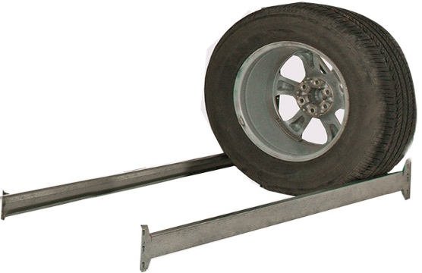
1200х500 | цинк | 250 | 2 балки 1200 | 478 | 3.34
1200х600 | цинк | 250 | 2 балки 1200 | 478 | 3.34
1500х400 | цинк | 250 | 2 балки 1500, 1 связь 400 | 629 | 4.43
1500х500 | цинк | 250 | 2 балки 1500, 1 связь 500 | 639 | 4.50
1500х600 | цинк | 250 | 2 балки 1500, 1 связь 600 | 649 | 4.57
1800х400 | цинк | 250 | 2 балки 1800, 1 связь 400 | 739 | 5.23
1800х500 | цинк | 250 | 2 балки 1800, 1 связь 500 | 749 | 5.30
1800х600 | цинк | 200 | 2 балки 1800, 1 связь 600 | 759 | 5.37
дополнительные элементы
балки СГ ПРОФИ (в комплекте с фиксаторами)
тип | цвет |  | комплектация | цена, руб | вес, кг
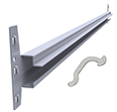
1200, для шин и дисков | цинк |  | Балка и комплект фиксаторов | 239 | 1.67
1500, для шин и дисков | цинк |  |  | 294 | 2.07
1800, для шин и дисков | цинк |  |  | 349 | 2.47
1200 | цинк |  |  | 239 | 1.67
1500 | цинк |  |  | 294 | 2.07
1800 | цинк |  |  | 349 | 2.47
2100 | цинк |  |  | 404 | 2.86
2400 | цинк |  |  | 459 | 3.26
балки СГ (в комплекте с фиксаторами)
тип | цвет |  | комплектация | цена, руб | вес, кг
1200 | цинк |  | Балка и комплект фиксаторов | 296 | 2.10
1500 | цинк |  |  | 365 | 2.60
1800 | цинк |  |  | 434 | 3.10
2100 | цинк |  |  | 502 | 3.60
2400 | цинк |  |  | 571 | 4.10
межбалочные связи СГ ПРОФИ на глубину рамы
тип | цвет |  |  | цена, руб | вес, кг
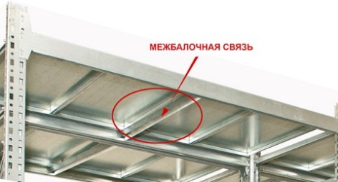
400 | цинк |  |  | 41 | 0.29
500 | цинк |  |  | 51 | 0.36
600 | цинк |  |  | 61 | 0.43
700 | цинк |  |  | 71 | 0.51
800 | цинк |  |  | 81 | 0.58
1000 | цинк |  |  | 101 | 0.72
полки металлические, оцинкованные
тип | цвет |  | комплектация | цена, руб | вес, кг
Полка СГ 400х300 | цинк |  | металл 0,7мм | 131 | 0.73
Полка СГ 500х300 | цинк |  | металл 0,7мм | 165 | 0.93
Полка СГ 600х300 | цинк |  | металл 0,7мм | 200 | 1.12
Полка СГ 700х300 | цинк |  | металл 0,7мм | 234 | 1.31
Полка СГ 800х300 | цинк |  | металл 0,7мм | 267 | 1.50
Полка СГ 1000х300 | цинк |  | металл 0,7мм | 336 | 1.89
настил из ДСП
тип |  |  | комплектация | цена, руб | вес, кг
1200х400 |  |  | ДСП 16мм | 164 | 5.60
1200х500 |  |  | ДСП 16мм | 204 | 7.00
1200х600 |  |  | ДСП 16мм | 245 | 8.40
1200х700 |  |  | ДСП 16мм | 286 | 9.80
1200х800 |  |  | ДСП 16мм | 327 | 11.20
1200х1000 |  |  | ДСП 16мм | 408 | 14.00
1500х400 |  |  | ДСП 16мм | 204 | 7.00
1500х500 |  |  | ДСП 16мм | 255 | 8.75
1500х600 |  |  | ДСП 16мм | 306 | 10.50
1500х700 |  |  | ДСП 16мм | 357 | 12.25
1500х800 |  |  | ДСП 16мм | 408 | 14.00
1500х1000 |  |  | ДСП 16мм | 510 | 17.51
1800х400 |  |  | ДСП 16мм | 245 | 8.40
1800х500 |  |  | ДСП 16мм | 306 | 10.50
1800х600 |  |  | ДСП 16мм | 368 | 12.60
1800х700 |  |  | ДСП 16мм | 429 | 14.70
1800х800 |  |  | ДСП 16мм | 490 | 16.80
1800х1000 |  |  | ДСП 16мм | 612 | 21.01
2100х400 |  |  | ДСП 16мм | 286 | 9.80
2100х500 |  |  | ДСП 16мм | 357 | 12.25
2100х600 |  |  | ДСП 16мм | 429 | 14.70
2100х700 |  |  | ДСП 16мм | 500 | 17.15
2100х800 |  |  | ДСП 16мм | 572 | 19.61
2100х1000 |  |  | ДСП 16мм | 714 | 24.51
2400х400 |  |  | ДСП 16мм | 327 | 11.20
2400х500 |  |  | ДСП 16мм | 408 | 14.00
2400х600 |  |  | ДСП 16мм | 490 | 16.80
2400х700 |  |  | ДСП 16мм | 572 | 19.61
2400х800 |  |  | ДСП 16мм | 653 | 22.41
2400х1000 |  |  | ДСП 16мм | 816 | 28.01
прочее
тип | цвет |  | комплектация | цена, руб | вес, кг
Связь межрамная 50 оц. (СГ) в к-те с крепежом | цинк |  |  | 19 | 0.02
Соединитель стойки СГ оц. в к-те с крепежом для рам высотой более 3000 мм. | цинк |  | на каждую раму устанавливается по два соединителя | 90 | 0.40
анкер 10*50мм |  |  | на каждую раму необходимо по две шт. | 7 | 0.04

* все данные по нагрузкам актуальны при равномерно распределенной нагрузке

